关系图
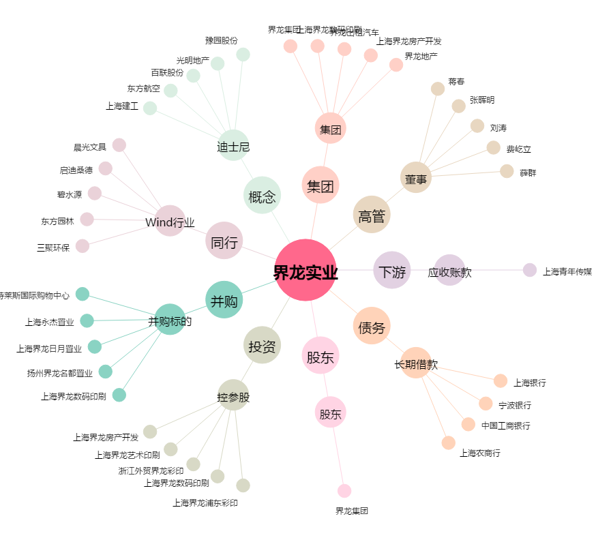
界龙实业[600836.SH] - 关系概览图

